антенна
http://www.radio-electronics.com/info/antennas/dipole/short-dipole-antenna.php

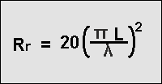
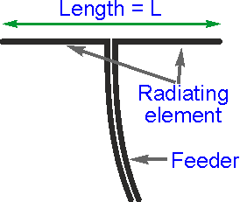

L = | 28
R = | 16.113639839

Мост
Конденсатор в первичке нужен , просто забыл о нем.
Фазировку можно делать и по одной трубке на полевик (или два если они впаралель).
Мои трубки 28х27х12 , если сделать виток на 4х последовательно дадут 16мкгн . что достаточно , но это надо проверять .
А если будет мало , то сделать еще виток . Это даст 64мкгн по первичке.
Формула минимальной индуктивности Lmin= 4 Z / (2 x3.14x Fmin)
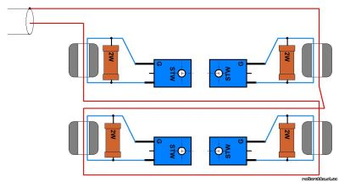

Lmin | 28.09 | uH

Z= | 75
F= | 1.70 | mHz

В книжке Рэда есть формулы для определения индуктивности колец (биноклей) и прочего. Требование - индуктивное сопротивление обмотки должно быть в 4, а лучше в 10 раз больше сопротивления цепи. Если у Вас бинокль работает в смесителе, где согласуемые сопротивления 50 ом, отсюда и пляшите. На частоте 2 мгц (160 м) сопротивление (индуктивное) обмотки должно быть 200-500 ом.

LC tank
Параллельный контур
F= | 3.10 | mHz

L= | 100.00 | uH | Zl = | 1948 | Ом | Zcomplex = | 25 | Ом
C= | 2000 | pF | Zc = | 26 | Ом
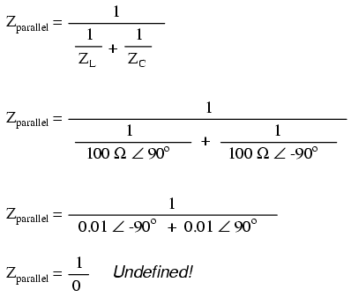

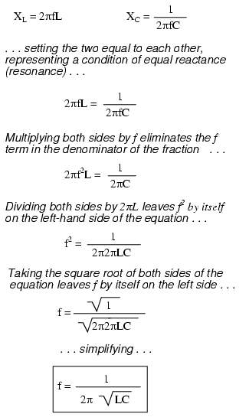
XL= | 311.64599124

F= | 3.10 | mHz
L= | 16 | uH

XC= | 879.30907786

F= | 3.62 | mHz
C= | 50 | pF

ОУ ФВЧ
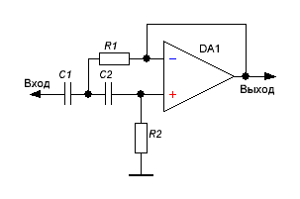

F= | 254.72960507

R= | 4.70 | kOm
C= | 47 | nF

Power
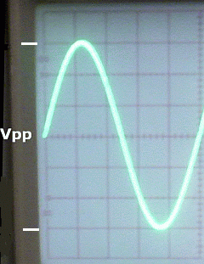
Prms = (Vpp/2.828)2/R

Prms | 267

Vpp | 400
R | 75

